纯皓新品
NutriFresh纯皓 价格表（门店价）
 |  |  |  |  | 生效日期： 全价风干猫粮卵磷脂（鸡肉配方） 2020年8月18日 肠道伴侣猫用鲜活营养颗粒 2020年8月18日 果真有肉猫条 2020年8月18日
产品效果图 | 产品名称 | 产品编码 | 产品编码 | 规格 | 批发价 |  | 零售价 | 网控零售价
 |  |  |  | （g*件） | （元/件） | （元/箱） | （元/件） | （元/件）
风干粮系列
 | 全价风干猫粮卵磷脂 （鸡肉配方） | NF207101 | 6970144190131 | 255g/罐 （12罐/箱） | 53.40 | 640.80 | 89.00 | 79.00
宠物零食系列
 | 肠道伴侣 猫用鲜活营养颗粒 | NF206101 | 6970144192128 | 255g/罐 （12罐/箱） | 50.00 | 600.00 | 99.00 | 85.00
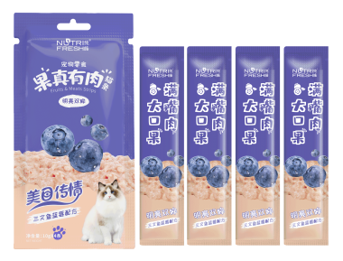 | 果真有肉猫条 （三文鱼蓝莓配方） | NF206201 | 6970144191046 | 10g*4条/包 （100包/箱） | 5.45 | 545.00 | 9.90 | 8.90
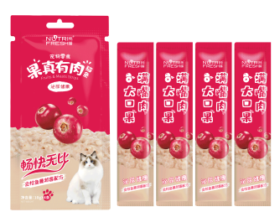 | 果真有肉猫条 （金枪鱼蔓越莓配方） | NF206202 | 6970144191039 | 10g*4条/包 （100包/箱） | 5.45 | 545.00 | 9.90 | 8.90
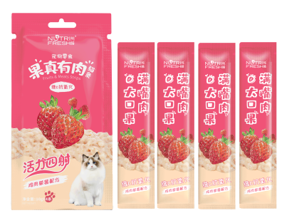 | 果真有肉猫条 （鸡肉草莓配方） | NF206203 | 6970144191053 | 10g*4条/包 （100包/箱） | 5.45 | 545.00 | 9.90 | 8.90
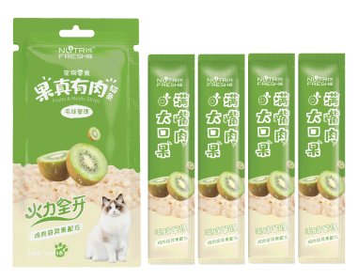 | 果真有肉猫条 （鸡肉奇异果配方） | NF206204 | 6970144191060 | 10g*4条/包 （100包/箱） | 5.45 | 545.00 | 9.90 | 8.90
注：1、以上报价均含税。 2、我司保留调整价格的权利。如销售产品出现价格变化，请以我司最新公告为准。

